目次
∽∽∽ 目 次 ∽∽∽

 |  | 巻頭 |  | …………………………………………………… | 1
 |  | 蓮田市章･市の花･市の木・蓮田市マスコットキャラクター 蓮田市民憲章 町(丁)字一覧 市の位置 地勢 沿革及び主な出来事 市民生活 市の１日 市の概要

 |  | グラフ |  | ………………………………………… | 8

 | １ | 土地・気象 |  | ………………………………………… | 26

 | ２ | 人口 |  | ………………………………………… | 29

 | ３ | 国勢調査 |  | ………………………………………… | 34

 | ４ | 財政 |  | ………………………………………… | 42

 | ５ | 事業所 |  | ………………………………………… | 46

 | ６ | 農業 |  | ………………………………………… | 47

 | ７ | 工業 |  | ………………………………………… | 49

 | ８ | 商業 |  | ………………………………………… | 54

 | ９ | 運輸・交通・建築 |  | ………………………………………… | 57

 | １０ | 教育・文化 |  | ………………………………………… | 59

 | １１ | 環境 |  | ………………………………………… | 62

 | １２ | 保健・衛生 |  | ………………………………………… | 64

 | １３ | 上下水道 |  | ………………………………………… | 67

 | １４ | 消防・警察 |  | ………………………………………… | 68

 | １５ | 選挙・行政・情報公開 |  | ………………………………………… | 72

 | １６ | 蓮田市行政組織図 |  | ………………………………………… | 75

 | １７ | 公共施設利用 |  | ………………………………………… | 76 | 西口行政センターの利用状況が追加されたため、ページ番号が変更となる

 | １８ | 公共施設等一覧 |  | ………………………………………… | 81

 | １９ | 県内各市との比較 |  | ………………………………………… | 84

 |  | 年号・西暦早見表 |  | ………………………………………… | 87

統計表中の符号の用法

 | - 該当なし |  | … 資料なし､または不詳
 | 0 単位未満 |  | X 統計法により公表できないもの
 | ／ 当該年(年度)において調査対象外の項目､または事業を実施していないもの

1

蓮田市章

中央に「ハ」「ス」「田」の３文字を
組み合わせ、その周りに蓮（はす）の花
をかたどり図案化したものです。

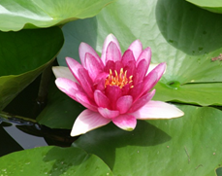
 | 昭和47年9月30日制定
市の花
すいれん

初夏から初秋にかけて水面に開く花の美
しさは言うに言われぬものがあり、暑さを
ひととき、忘れさせてくれます。
昔から洋の東西を問わず伝説や物語に幾
度となく登場し、蓮田の地名の由来にも深
いかかわりがあります。

 | 昭和58年10月1日指定

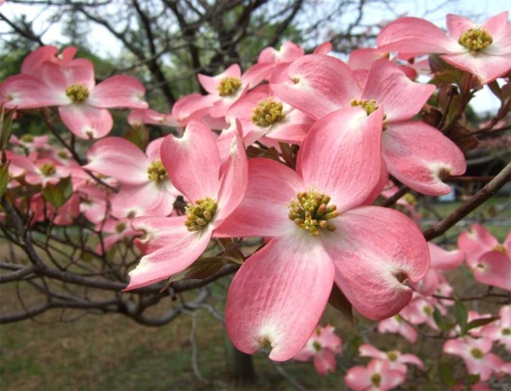
市の木
はなみずき

春には紅白の花をつけ、秋にはみごとに
紅葉します。樹性は強じんで土質を選ばず、
しかも長い期間、開花し続けます。
その姿は清らかで、愛らしさは他に類を
見ないほどです。伸びゆく蓮田市を象徴す
る木です。

 | 昭和58年10月1日指定


蓮田市マスコットキャラクター
はすぴぃ

バードウォッチングの聖地・黒浜沼の水
鳥がモチーフで、頭の上のスイレンのお花
がチャームポイント。「蓮田市＋Happy」
で、はすぴぃと名付けられました。特技は
かわいいポーズ。お散歩と梨（幸水）が大
好きです。
はすぴぃのかわいさとともに「住みよい
まち・蓮田市」を全国にＰＲしています。

 | 平成24年10月13日誕生

３
令和7年4月1日現在
蓮田市の位置
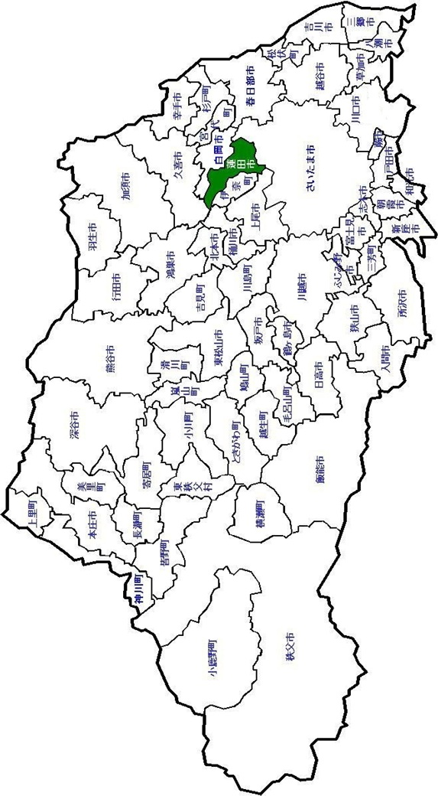
千葉県

茨城県

栃木県

群馬県
東京都

山梨県

長野県

5
 |  |  | 蓮田市の市民生活

面 積 |  |  | 人 口 R7.4.1 |  |  | １世帯あたり人員 R7.4.1 |  |  | 平均年齢 R7.4.1

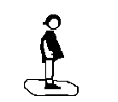



 | 27.28 | ㎞2 |  | 61,069 | 人 |  | 2.1 | 人 |  | 50.1 | 歳

市民1人あたり市の予算 R7年度当初一般会計 |  |  | 市民１人あたり市民税 (個人市民税) R6年度 |  |  | 市民１人あたり市民所得 R4年度 |  |  | 1世帯あたり乗用自動車 （軽を含む） R7年
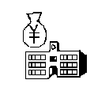

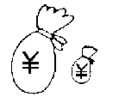


 | 410 | 千円 |  | 59,575 | 円 |  | 2,838 | 千円 |  | 1.1 | 台

市職員(消防を除く） １人あたり市民数 R7.4.1 |  |  | 消防職員１人あたり 市民数 R7.4.1 |  |  | 消防車両１台あたり 世帯数 R7.4.1 |  |  | 市民１人あたり 公園面積 R7.4.1



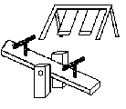

 | 147.15 | 人 |  | 643 | 人 |  | 2393.5833333 | 世帯 |  | 3.4 | ㎡

１工場あたり製造品 出荷額等 R5年 |  |  | １商店あたり商品販売額 R3年 |  |  | 教員１人あたり 児童・生徒数 R7.5.1 |  |  | 進学率(中学校卒業者） R6年度卒業者
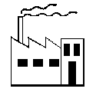




 | 2,013 | 百万円 | 卸売業 | 482 | 百万円 | 小学校 | 14.4 | 人 |  | 99.1 | ％
 |  |  | 小売業 | 206 | 百万円 | 中学校 | 12.5 | 人

6
 |  |  | 蓮田市の１日

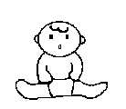

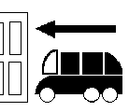
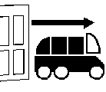

出生 | 0.9 | 人 | 死亡 | 2.2 | 人 | 転入 | 7.1 | 人 | 転出 | 6.3 | 人






婚姻 | 1.5 | 組 | 離婚 | 0.3 | 組 | ごみ | 43 | ﾄﾝ | し尿 （汲取量） | 1.8 | kℓ

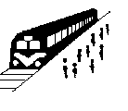



駅乗客 | 18,934 | 人 | 上水道 (給水量) | 16,179 | ｍ3 | たばこ | 175,067 | 本 | 製造品 出荷 | 447 | 百万円

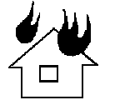




火災 | 0.05 | 件 | 救急出動 | 10.5 | 件 | 刑法犯 | 1.1 | 件 | 交通事故 （人身） | 0.3 | 件

7
蓮田市の概要

 | 市制施行 | 1972-10-01

 | 位置 | 東経 139度 39分 44秒 北緯 35度 59分 40秒 |  |  |  |  |  | (世界測地系）

 | 面積 | 27.28 | ㎞2 |  |  | (国土地理院調べ）

 | 人口･世帯数 | 61,499人 | (男 30,468人 女 31,031人) |  |  |  | 25,474世帯
 |  |  |  |  |  |  | (令和2年国勢調査）

 | 人口動態 | 出 生 | 333 | 人 | 死 亡 |  | 785 | 人
 | （令和6年度中） | 転 入 | 2,596 | 人 | 転 出 |  | 2,311 | 人

 | 予算 | 一 般 会 計 250億5千7百万 |  |  | 円 | (令和7年度当初)

 | 事業所 | ※1 1,710 | 事業所 | 19,423 | 人 | (令和3年経済センサス－活動調査)

 | 農業 | 農業経営体 | 327 | 戸 | 販売農家 |  | 313 | 戸
 |  |  |  |  |  | (2020年農林業センサス）

 | 工業 | 81 | 事業所 | 3,788 | 人 | (2024年経済構造実態調査）

 | 商業 | 301 | 事業所 | 2,865 | 人 | (令和3年経済センサス－活動調査）
 | （飲食店を除く）

 | 学校･保育施設 | 幼稚園 | 3 | 認可保育園 |  | 9
 | （令和8年3月1日現在） | 小学校 | 8 | 認定こども園 |  | 3
 |  | 中学校 | 5 | 児童センター |  | 1
 |  | 高等学校 | 1 | 学童保育所 |  | 9 | ※2
特別支援学校
心身障害児通園施設
 |  |  | 1 |  |  | 1
子育て支援拠点施設
 |  |  |  |  |  | 8
小規模保育施設
 |  |  |  |  |  | 5

※1 事業内容等不詳の事業所は含まない
※2 蓮田市立学童保育所設置及び管理条例による

8-25
グラフ(P8～P25)は
PDF版をご覧ください

36
家族人員別世帯数の推移
 |  |  |  |  |  |  |  | 10月1日現在
年 |  |  | 平成7 | 12 | 17 | 22 | 27 | 令和2
総世帯数 |  |  | 20,217 | 21,519 | 22,528 | 23,445 | 24,543 | 25,474
一般世帯 の世帯数 |  | 合計 | 20,198 | 21,489 | 22,504 | 23,422 | 24,515 | 25,439
 |  | 1人 | 3,096 | 3,530 | 4,338 | 4,914 | 6,065 | 7,058
 |  | 2人 | 4,130 | 5,329 | 6,211 | 7,161 | 7,922 | 8,519
 |  | 3人 | 4,555 | 4,959 | 5,157 | 5,206 | 5,040 | 5,084
 |  | 4人 | 5,317 | 5,001 | 4,538 | 4,229 | 3,884 | 3,495
※1
 |  | 5人 | 1,970 | 1,722 | 1,498 | 1,337 | 1,167 | 988
 |  | 6人 | 804 | 695 | 577 | 426 | 325 | 221
 |  | 7人 | 271 | 199 | 150 | 113 | 84 | 52
 |  | 8人 | 43 | 45 | 32 | 31 | 21 | 20
 |  | 9人 | 9 | 9 | 2 | 3 | 6 | 1
 |  | 10人以上 | 3 | - | 1 | 2 | 1 | 1
 |  | 平均家族人員 | 3.13 | 2.96 | 2.78 | 2.65 | 2.50 | 2.36
※1「一般世帯」は、学生寮・病院・社会施設等の「施設等の世帯」以外の世帯をいう
 |  |  |  |  |  |  |  | 資料：総務省統計局HP【国勢調査】

住居の状況の推移
 |  |  |  |  |  |  |  | 10月1日現在
年 |  |  | 平成7 | 12 | 17 | 22 | 27 | 令和2
種類別世帯数 | 持ち家 |  | 14,785 | 15,932 | 16,799 | 17,781 | 18,473 | 19,046
 | 公営･公団･公社の貸家 |  | 49 | 55 | 47 | 49 | 48 | 45
 | 民営の貸家 |  | 4,059 | 4,370 | 4,616 | 4,610 | 5,135 | 5,385
 | 給与住宅 |  | 770 | 565 | 468 | 460 | 365 | 338
 | 間借り |  | 137 | 217 | 269 | 299 | 205 | 397
 | 合計 |  | 19,800 | 21,139 | 22,199 | 23,199 | 24,226 | 25,211
世帯人員 |  |  | 62,862 | 63,246 | 62,292 | 61,801 | 61,170 | 60,138
１世帯あたり人員 |  |  | 3.18 | 2.99 | 2.81 | 2.66 | 2.50 | 2.36
１世帯あたり延べ面積 |  |  | 92.7㎡ | 99.0㎡ | 99.0㎡
１人あたり延べ面積 |  |  | 29.2㎡ | 33.1㎡ | 35.3㎡
 |  |  |  |  |  |  |  | 資料：総務省統計局HP【国勢調査】

昼間人口の推移
 |  |  |  |  |  |  |  | 10月1日現在
年 |  |  | 平成7 | 12 | 17 | 22 | 27 | 令和2
昼間人口 |  |  | 46,180 | 47,704 | 49,479 | 50,463 | 51,703 | 51,632
対総人口比（％） |  |  | 72.2 | 74.1 | 78.0 | 79.7 | 82.9 | 84.0
 |  |  |  |  |  |  |  | 資料：総務省統計局HP【国勢調査】

昼間人口の詳細
 |  |  |  |  |  |  |  | 令和2年10月1日現在
常住人口 |  |  | 昼間人口 常住人口+流入人口-流出人口 |  | 流入人口 | 10,974 | 流出人口 | 20,841
（夜間人口） |  |  |  |  | 内､通勤者 | 10,483 | 内､通勤者 | 18,624
61,499 |  |  | 51,632 |  | 内､通学者 | 491 | 内､通学者 | 2,217
※通勤者は15歳以上のみ ／ 通学者は15歳未満を含む |  |  |  |  |  |  |  | 資料：総務省統計局HP【令和2年国勢調査】

75
１ ６ 蓮田市行政組織図 |  |  |  |  |  |  |  |  | 令和８年３月１日現在

市 長 | 副市長 | 総合政策部 | 政策調整課 | 政策調整担当 | 市議会 |  | 議会事務局 |  | 庶務担当

 |  |  | 契約財政課 | 財政担当 |  |  |  |  | 議事調査担当

 |  |  |  | 契約検査担当

 |  |  | 広報広聴課 | シティセールス担当 | 上下水道事業の管理者の権限を行う |  | 上下水道部 | 水道課 | 管理担当

 |  |  | 危機管理課 | 危機管理調整担当 | 市長 |  |  |  | 工務担当

 |  |  | デジタル推進課 | ＤＸ推進担当 |  |  |  | 下水道課 | 管理担当

 |  |  |  | システム担当 |  |  |  |  | 施設担当

 |  | 総務部 | 秘書課 | 秘書担当

 |  |  |  | 職員担当 |  |  | 消防本部 | 消防総務課 | 庶務係

 |  |  | 庶務課 | 人権担当 |  |  |  |  | 警防係

 |  |  |  | 庶務法規担当 |  |  |  | 予防課 | 予防係

 |  |  |  | 管財担当 |  |  |  | 消防署 | 第一消防係

 |  |  | 市民課 | 戸籍担当 |  |  |  |  | 第二消防係

 |  |  |  | 市民担当 |  |  |  |  | 第三消防係

 |  |  |  | 平野連絡所 |  |  |  |  | 第四消防係

 |  |  | 税務課 | 市民税担当 |  |  |  |  | 第一救急係

 |  |  |  | 資産税担当 |  |  |  |  | 第二救急係

 |  |  | 収納課 | 管理担当 |  |  |  |  | 第三救急係

 |  |  |  | 収納担当 |  |  |  |  | 第四救急係

 |  |  | 総合窓口管理課 | 総合窓口管理担当 |  |  |  |  | 第一救助係

 |  |  |  | 蓮田駅西口行政センター |  |  |  |  | 第二救助係

 |  | 環境経済部 | 自治振興課 | 市民活動支援担当 |  |  |  |  | 第一指令係

 |  |  |  | コミュニティ施設管理担当 |  |  |  |  | 第二指令係

 |  |  |  | 交通安全担当 |  |  |  | 南分署 | 第一消防係

 |  |  |  | コミュニティセンター |  |  |  |  | 第二消防係

 |  |  |  | 農業者トレーニングセンター |  |  |  |  | 第一救急係

 |  |  |  | 勤労青少年ホーム |  |  |  |  | 第二救急係

 |  |  |  | 西新宿会館 | 教育委員会 | 教育長 | 学校教育部 | 教育総務課 | 庶務担当

 |  |  | みどり環境課 | 環境担当 |  |  |  |  | 庁務手

 |  |  |  | 公園緑地担当 |  |  |  |  | 施設担当

 |  |  |  |  |  |  |  |  | 学校給食担当
 |  |  | 産業振興課 | 農産担当

 |  |  |  | 土地改良担当
 |  |  |  |  |  |  |  | 学校教育課 | 学務担当
 |  |  |  | 農産物加工講習センター
 |  |  |  |  |  |  |  |  | 指導担当
 |  |  |  | 商工観光担当
 |  |  |  |  |  |  |  | 小学校（８校）
 |  |  |  | 消費生活センター
 |  |  |  |  |  |  |  | 中学校（５校）
 |  | 健康福祉部 | 福祉課 | 社会福祉担当
 |  |  |  |  |  |  | 生涯学習部 | 子ども支援課 | 企画担当
 |  |  |  | 保護担当
 |  |  |  |  |  |  |  |  | 子どもの健康担当
 |  |  |  | 福祉総合相談担当
 |  |  |  |  |  |  |  |  | 児童福祉担当
 |  |  | 障がい者支援課 | 障がい福祉担当
 |  |  |  |  |  |  |  |  | 家庭児童相談室
福祉事務所
 |  |  | 健康増進課 | 管理担当 |  |  |  |  | 子育て世代包括支援センター

 |  |  |  | 健康増進担当 |  |  |  |  | 心身障害児通園施設さくら園

 |  |  |  | 保健センター |  |  |  | 保育課 | 保育担当

 |  |  | 長寿支援課 | 介護保険担当 |  |  |  |  | 保育園（７園）

 |  |  |  | 高齢福祉担当 |  |  |  |  | 子育て支援センター（３所）

 |  |  |  | 地域支援担当 |  |  |  |  | 学童保育所（９所）

 |  |  |  | 地域包括支援センター |  |  |  |  | 児童センター

 |  |  |  | 老人福祉センター |  |  |  | 社会教育課 | 生涯教育担当

 |  |  | 国保年金課 | 国民健康保険担当 |  |  |  |  | 文化財保護担当

 |  |  |  | 国民年金担当 |  |  |  |  | 文化財展示館

 |  |  |  | 高齢者医療担当 |  |  |  |  | 図書館

 |  | 都市整備部 | 道路課 | 管理担当 |  |  |  |  | 中央公民館

 |  |  |  | 維持補修担当 |  |  |  |  | 関山分館

 |  |  |  | 建設担当 |  |  |  |  | 環境学習館

 |  |  |  | 用地担当 |  |  |  | 文化スポーツ課 | 文化会館担当

 |  |  | 都市計画課 | 都市計画担当 |  |  |  |  | スポーツ振興担当

 |  |  |  | 交通政策担当 |  |  |  |  | 総合市民体育館

 |  |  |  | 道路政策担当 |  |  |  |  | 総合文化会館

 |  |  | 建築指導課 | 建築指導・空き家対策担当

 |  |  |  | 開発指導担当 |  |  | 農業委員会 | 事務局 | 農業振興担当

 |  |  |  | 営繕担当 |  |  | 選挙管理委員会 | 事務局 | 選挙担当

 |  |  |  |  |  |  | 監査委員 | 事務局 | 監査担当
 |  | 会計管理者 | 会計室 | 会計担当
 |  |  |  |  |  |  | 公平委員会 |  | （事務職員）

 |  |  |  |  |  |  | 固定資産評価審査委員会 |  | （書記）

79
総合市民体育館(パルシー)利用状況

※
年 度 区 分 |  | 令和2 | 3 | 4 | 5 | 6
総利用者数 |  | 37,803 | 19,874 | 88,865 | 107,091 | 12,153
総利用件数 |  | 6,682 | 8,151 | 19,138 | 24,758 | 1,120
アリーナ | 利用者数 | 19,689 | 7,499 | 49,231 | 57,852 | 8,077
 | 利用件数 | 277 | 863 | 3,221 | 3,842 | 681
武道場 | 利用者数 | 7,355 | 3,686 | 17,476 | 21,882 | 2,718
 | 利用件数 | 499 | 240 | 1,274 | 1,441 | 221
多目的室 | 利用者数 | 4,178 | 1,386 | 5,695 | 5,979 | 935
 | 利用件数 | 469 | 161 | 703 | 905 | 149
施設開放 | 利用者数 | - | 78 | 201 | 285 | 32
 | 利用件数 | - | 78 | 201 | 285 | 32
トレーニングルーム | 利用者数 | 5,270 | 6,761 | 13,422 | 17,907 | -
 | 利用件数 | 5,270 | 6,761 | 13,422 | 17,907 | -
第１会議室 | 利用者数 | 212 | 112 | 844 | 1,043 | 84
 | 利用件数 | 41 | 16 | 124 | 162 | 13
第２会議室 | 利用者数 | 1,099 | 352 | 1,996 | 2,143 | 307
 | 利用件数 | 126 | 32 | 193 | 216 | 24
※利用者数及び利用件数は、新型コロナウイルスワクチンの集団接種会場 として開館した日を含めないものとします。 |  |  |  |  |  | 資料：総合市民体育館

総合文化会館(ハストピア)利用状況

年 度 区 分 |  | 令和2 | 3 | 4 | 5 | 6
総利用者数 |  | 9,565 | 30,115 | 73,406 | 63,500 | 77,246
総利用件数 |  | 877 | 2,886 | 3,647 | 4,272 | 4,634
どきどきホール | 利用者数 | 2,476 | 9,193 | 20,898 | 28,293 | 28,916
 | 利用件数 | 25 | 107 | 181 | 208 | 226
楽屋 | 利用者数 | 220 | 1,167 | 3,679 | 2,383 | 3,304
 | 利用件数 | 40 | 164 | 415 | 318 | 374
スタジオ1 | 利用者数 | 1,141 | 6,425 | 6,722 | 8,212 | 10,026
 | 利用件数 | 178 | 715 | 625 | 735 | 727
スタジオ2 | 利用者数 | 194 | 646 | 1,027 | 1,349 | 1,374
 | 利用件数 | 174 | 505 | 584 | 953 | 985
スタジオ3 | 利用者数 | 127 | 736 | 1,080 | 1,476 | 1,607
 | 利用件数 | 96 | 505 | 769 | 1,061 | 1,033
ギャラリー | 利用者数 | 554 | 2,541 | 13,961 | 5,723 | 10,098
 | 利用件数 | 54 | 160 | 257 | 269 | 379
多目的ルーム | 利用者数 | 4,452 | 7,611 | 21,560 | 13,256 | 18,209
 | 利用件数 | 246 | 503 | 447 | 436 | 559
和室 | 利用者数 | 112 | 303 | 1,633 | 1,244 | 1,534
 | 利用件数 | 26 | 53 | 149 | 123 | 163
創作ルーム | 利用者数 | 289 | 1,493 | 2,846 | 1,564 | 2,178
 | 利用件数 | 38 | 174 | 220 | 169 | 188
 |  |  |  |  |  | 資料：総合文化会館

